DADOS
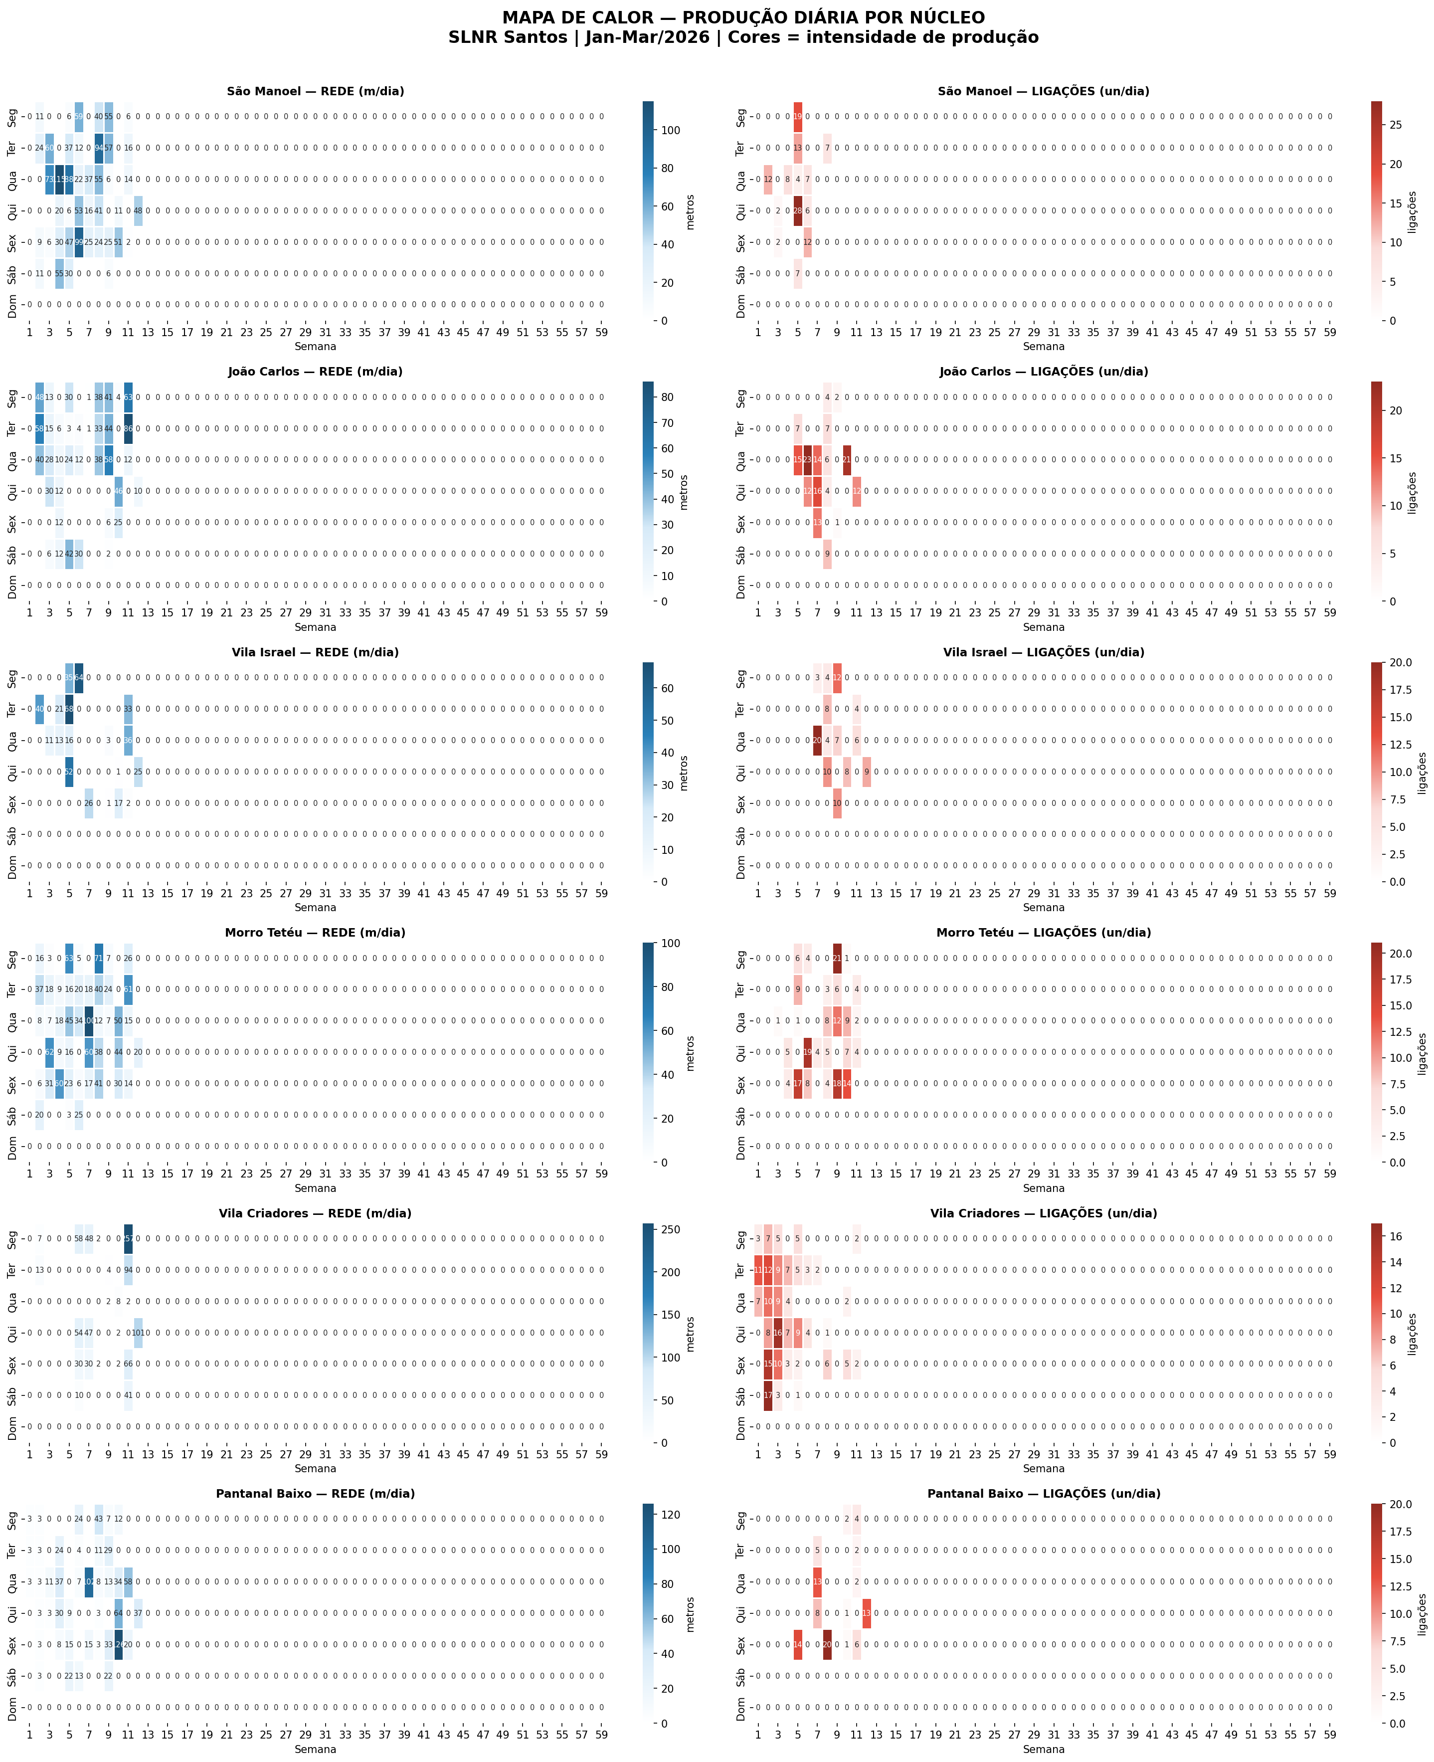
DADOS DE PRODUÇÃO DIÁRIA — Fonte primária | Tudo calcula a partir daqui
DIA | NÚCLEO | EQUIPES | LE (esg) | PRA (ag) | PRE | PVs | LIE | LIA | REDE | LIG | DIA_SEM | MÊS | REDE_ACUM
2026-01-12 | João Carlos | 3 | 0.0 | 48.0 | 6 | 0 | 0 | 0 | 48 | 0 | 0 | 1 | 48
2026-01-13 | João Carlos | 3 | 0.0 | 58.0 | 6 | 0 | 0 | 0 | 58 | 0 | 1 | 1 | 106
2026-01-14 | João Carlos | 3 | 0.0 | 40.0 | 0 | 1 | 0 | 0 | 40 | 0 | 2 | 1 | 146
2026-01-15 | João Carlos | 3 | 0.0 | 30.0 | 0 | 1 | 0 | 0 | 30 | 0 | 3 | 1 | 176
2026-01-17 | João Carlos | 3 | 0.0 | 6.0 | 6 | 1 | 0 | 0 | 6 | 0 | 5 | 1 | 182
2026-01-19 | João Carlos | 3 | 0.0 | 13.0 | 0 | 1 | 0 | 0 | 13 | 0 | 0 | 1 | 195
2026-01-20 | João Carlos | 3 | 0.0 | 15.0 | 0 | 0 | 0 | 0 | 15 | 0 | 1 | 1 | 210
2026-01-21 | João Carlos | 3 | 0.0 | 28.0 | 0 | 1 | 0 | 0 | 28 | 0 | 2 | 1 | 238
2026-01-22 | João Carlos | 3 | 0.0 | 12.0 | 6 | 0 | 0 | 0 | 12 | 0 | 3 | 1 | 250
2026-01-23 | João Carlos | 3 | 0.0 | 12.0 | 6 | 1 | 0 | 0 | 12 | 0 | 4 | 1 | 262
2026-01-24 | João Carlos | 3 | 0.0 | 12.0 | 0 | 2 | 0 | 0 | 12 | 0 | 5 | 1 | 274
2026-01-27 | João Carlos | 3 | 0.0 | 6.0 | 6 | 0 | 0 | 0 | 6 | 0 | 1 | 1 | 280
2026-01-28 | João Carlos | 3 | 0.0 | 10.0 | 18 | 0 | 0 | 0 | 10 | 0 | 2 | 1 | 290
2026-01-31 | João Carlos | 3 | 0.0 | 42.0 | 4 | 2 | 0 | 0 | 42 | 0 | 5 | 1 | 332
2026-02-02 | João Carlos | 3 | 0.0 | 30.0 | 30 | 1 | 0 | 0 | 30 | 0 | 0 | 2 | 362
2026-02-03 | João Carlos | 3 | 3.0 | 0.0 | 6 | 1 | 0 | 7 | 3 | 7 | 1 | 2 | 365
2026-02-04 | João Carlos | 3 | 2.0 | 22.0 | 0 | 0 | 0 | 15 | 24 | 15 | 2 | 2 | 389
2026-02-05 | João Carlos | 3 | 0.0 | 0.0 | 0 | 1 | 0 | 12 | 0 | 12 | 3 | 2 | 389
2026-02-07 | João Carlos | 3 | 0.0 | 30.0 | 0 | 0 | 0 | 0 | 30 | 0 | 5 | 2 | 419
2026-02-10 | João Carlos | 3 | 4.0 | 0.0 | 0 | 2 | 0 | 0 | 4 | 0 | 1 | 2 | 423
2026-02-11 | João Carlos | 3 | 0.0 | 12.0 | 12 | 0 | 0 | 23 | 12 | 23 | 2 | 2 | 435
2026-02-12 | João Carlos | 3 | 0.0 | 0.0 | 0 | 0 | 0 | 16 | 0 | 16 | 3 | 2 | 435
2026-02-13 | João Carlos | 3 | 0.0 | 0.0 | 0 | 1 | 0 | 13 | 0 | 13 | 4 | 2 | 435
2026-02-16 | João Carlos | 3 | 1.0 | 0.0 | 0 | 0 | 0 | 0 | 1 | 0 | 0 | 2 | 436
2026-02-17 | João Carlos | 3 | 1.0 | 0.0 | 0 | 1 | 0 | 0 | 1 | 0 | 1 | 2 | 437
2026-02-18 | João Carlos | 3 | 0.0 | 0.0 | 0 | 0 | 0 | 14 | 0 | 14 | 2 | 2 | 437
2026-02-19 | João Carlos | 3 | 0.0 | 0.0 | 6 | 0 | 0 | 4 | 0 | 4 | 3 | 2 | 437
2026-02-21 | João Carlos | 3 | 0.0 | 0.0 | 30 | 0 | 0 | 9 | 0 | 9 | 5 | 2 | 437
2026-02-23 | João Carlos | 3 | 8.0 | 30.0 | 0 | 0 | 4 | 0 | 38 | 4 | 0 | 2 | 475
2026-02-24 | João Carlos | 3 | 3.0 | 30.0 | 0 | 0 | 0 | 7 | 33 | 7 | 1 | 2 | 508
2026-02-25 | João Carlos | 3 | 3.0 | 35.0 | 0 | 0 | 0 | 6 | 38 | 6 | 2 | 2 | 546
2026-02-27 | João Carlos | 3 | 6.0 | 0.0 | 0 | 0 | 0 | 1 | 6 | 1 | 4 | 2 | 552
2026-02-28 | João Carlos | 3 | 2.0 | 0.0 | 0 | 2 | 0 | 0 | 2 | 0 | 5 | 2 | 554
2026-03-02 | João Carlos | 3 | 3.0 | 0.0 | 0 | 0 | 0 | 0 | 3 | 0 | 0 | 3 | 557
2026-03-02 | João Carlos | 3 | 2.0 | 0.0 | 0 | 0 | 0 | 0 | 2 | 0 | 0 | 3 | 559
2026-03-02 | João Carlos | 3 | 0.0 | 35.0 | 0 | 0 | 0 | 0 | 35 | 0 | 0 | 3 | 594
2026-03-02 | João Carlos | 3 | 1.0 | 0.0 | 0 | 0 | 0 | 0 | 1 | 0 | 0 | 3 | 595
2026-03-02 | João Carlos | 3 | 0.0 | 0.0 | 0 | 0 | 0 | 2 | 0 | 2 | 0 | 3 | 595
2026-03-03 | João Carlos | 3 | 0.0 | 35.0 | 0 | 0 | 0 | 0 | 35 | 0 | 1 | 3 | 630
2026-03-03 | João Carlos | 3 | 7.0 | 0.0 | 0 | 0 | 0 | 0 | 7 | 0 | 1 | 3 | 637
2026-03-03 | João Carlos | 3 | 2.0 | 0.0 | 0 | 0 | 0 | 0 | 2 | 0 | 1 | 3 | 639
2026-03-04 | João Carlos | 3 | 0.0 | 50.0 | 0 | 0 | 0 | 0 | 50 | 0 | 2 | 3 | 689
2026-03-04 | João Carlos | 3 | 3.0 | 0.0 | 0 | 0 | 0 | 0 | 3 | 0 | 2 | 3 | 692
2026-03-04 | João Carlos | 3 | 3.0 | 0.0 | 0 | 0 | 0 | 0 | 3 | 0 | 2 | 3 | 695
2026-03-04 | João Carlos | 3 | 2.0 | 0.0 | 0 | 0 | 0 | 0 | 2 | 0 | 2 | 3 | 697
2026-03-05 | João Carlos | 3 | 0.0 | 40.0 | 0 | 0 | 0 | 0 | 40 | 0 | 3 | 3 | 737
2026-03-05 | João Carlos | 3 | 4.0 | 0.0 | 0 | 0 | 0 | 0 | 4 | 0 | 3 | 3 | 741
2026-03-05 | João Carlos | 3 | 2.0 | 0.0 | 0 | 0 | 0 | 0 | 2 | 0 | 3 | 3 | 743
2026-03-06 | João Carlos | 3 | 3.0 | 0.0 | 0 | 0 | 0 | 0 | 3 | 0 | 4 | 3 | 746
2026-03-06 | João Carlos | 3 | 7.0 | 0.0 | 0 | 0 | 0 | 0 | 7 | 0 | 4 | 3 | 753
2026-03-06 | João Carlos | 3 | 0.0 | 15.0 | 0 | 0 | 0 | 0 | 15 | 0 | 4 | 3 | 768
2026-03-09 | João Carlos | 3 | 4.0 | 0.0 | 0 | 0 | 0 | 0 | 4 | 0 | 0 | 3 | 772
2026-03-11 | João Carlos | 3 | 0.0 | 0.0 | 0 | 0 | 0 | 7 | 0 | 7 | 2 | 3 | 772
2026-03-11 | João Carlos | 3 | 0.0 | 0.0 | 0 | 0 | 0 | 7 | 0 | 7 | 2 | 3 | 772
2026-03-11 | João Carlos | 3 | 0.0 | 0.0 | 0 | 0 | 0 | 7 | 0 | 7 | 2 | 3 | 772
2026-03-12 | João Carlos | 3 | 0.0 | 0.0 | 0 | 0 | 0 | 5 | 0 | 5 | 3 | 3 | 772
2026-03-12 | João Carlos | 3 | 0.0 | 0.0 | 0 | 0 | 0 | 3 | 0 | 3 | 3 | 3 | 772
2026-03-12 | João Carlos | 3 | 0.0 | 0.0 | 0 | 0 | 0 | 4 | 0 | 4 | 3 | 3 | 772
2026-03-16 | João Carlos | 3 | 3.0 | 0.0 | 0 | 0 | 0 | 0 | 3 | 0 | 0 | 3 | 775
2026-03-16 | João Carlos | 3 | 0.0 | 30.0 | 0 | 0 | 0 | 0 | 30 | 0 | 0 | 3 | 805
2026-03-16 | João Carlos | 3 | 0.0 | 30.0 | 0 | 0 | 0 | 0 | 30 | 0 | 0 | 3 | 835
2026-03-17 | João Carlos | 3 | 1.0 | 0.0 | 0 | 0 | 0 | 0 | 1 | 0 | 1 | 3 | 836
2026-03-17 | João Carlos | 3 | 0.0 | 40.0 | 0 | 0 | 0 | 0 | 40 | 0 | 1 | 3 | 876
2026-03-17 | João Carlos | 3 | 0.0 | 45.0 | 0 | 0 | 0 | 0 | 45 | 0 | 1 | 3 | 921
2026-03-18 | João Carlos | 3 | 0.0 | 12.0 | 0 | 0 | 0 | 0 | 12 | 0 | 2 | 3 | 933
2026-03-19 | João Carlos | 3 | 2.0 | 0.0 | 0 | 0 | 0 | 0 | 2 | 0 | 3 | 3 | 935
2026-03-19 | João Carlos | 3 | 0.0 | 8.0 | 0 | 0 | 0 | 0 | 8 | 0 | 3 | 3 | 943
2026-01-09 | Morro Tetéu | 4 | 6.0 | 0.0 | 57 | 0 | 0 | 0 | 6 | 0 | 4 | 1 | 6
2026-01-10 | Morro Tetéu | 4 | 0.0 | 20.0 | 57 | 0 | 0 | 0 | 20 | 0 | 5 | 1 | 26
2026-01-12 | Morro Tetéu | 4 | 13.0 | 3.0 | 44 | 0 | 0 | 0 | 16 | 0 | 0 | 1 | 42
2026-01-13 | Morro Tetéu | 4 | 15.0 | 22.0 | 35 | 0 | 0 | 0 | 37 | 0 | 1 | 1 | 79
2026-01-14 | Morro Tetéu | 4 | 8.0 | 0.0 | 37 | 0 | 0 | 0 | 8 | 0 | 2 | 1 | 87
2026-01-15 | Morro Tetéu | 4 | 11.0 | 51.0 | 45 | 0 | 0 | 0 | 62 | 0 | 3 | 1 | 149
2026-01-16 | Morro Tetéu | 4 | 2.0 | 29.0 | 46 | 0 | 0 | 0 | 31 | 0 | 4 | 1 | 180
2026-01-19 | Morro Tetéu | 4 | 3.0 | 0.0 | 8 | 0 | 0 | 0 | 3 | 0 | 0 | 1 | 183
2026-01-20 | Morro Tetéu | 4 | 10.0 | 8.0 | 18 | 0 | 0 | 0 | 18 | 0 | 1 | 1 | 201
2026-01-21 | Morro Tetéu | 4 | 7.0 | 0.0 | 3 | 0 | 0 | 1 | 7 | 1 | 2 | 1 | 208
2026-01-22 | Morro Tetéu | 4 | 9.0 | 0.0 | 17 | 0 | 0 | 5 | 9 | 5 | 3 | 1 | 217
2026-01-23 | Morro Tetéu | 4 | 11.0 | 49.0 | 18 | 0 | 0 | 4 | 60 | 4 | 4 | 1 | 277
2026-01-27 | Morro Tetéu | 4 | 0.0 | 9.0 | 18 | 0 | 0 | 0 | 9 | 0 | 1 | 1 | 286
2026-01-28 | Morro Tetéu | 4 | 0.0 | 18.0 | 43 | 3 | 0 | 0 | 18 | 0 | 2 | 1 | 304
2026-01-29 | Morro Tetéu | 4 | 8.0 | 8.0 | 22 | 4 | 0 | 0 | 16 | 0 | 3 | 1 | 320
2026-01-30 | Morro Tetéu | 4 | 5.0 | 18.0 | 30 | 1 | 0 | 17 | 23 | 17 | 4 | 1 | 343
2026-01-31 | Morro Tetéu | 4 | 0.0 | 3.0 | 0 | 0 | 0 | 0 | 3 | 0 | 5 | 1 | 346
2026-02-02 | Morro Tetéu | 4 | 0.0 | 63.0 | 8 | 0 | 0 | 6 | 63 | 6 | 0 | 2 | 409
2026-02-03 | Morro Tetéu | 4 | 3.0 | 13.0 | 15 | 0 | 9 | 0 | 16 | 9 | 1 | 2 | 425
2026-02-04 | Morro Tetéu | 4 | 0.0 | 45.0 | 0 | 2 | 0 | 1 | 45 | 1 | 2 | 2 | 470
2026-02-05 | Morro Tetéu | 4 | 0.0 | 0.0 | 0 | 0 | 0 | 19 | 0 | 19 | 3 | 2 | 470
2026-02-06 | Morro Tetéu | 4 | 6.0 | 0.0 | 0 | 2 | 0 | 8 | 6 | 8 | 4 | 2 | 476
2026-02-07 | Morro Tetéu | 4 | 0.0 | 25.0 | 0 | 0 | 0 | 0 | 25 | 0 | 5 | 2 | 501
2026-02-09 | Morro Tetéu | 4 | 5.0 | 0.0 | 18 | 2 | 0 | 4 | 5 | 4 | 0 | 2 | 506
2026-02-10 | Morro Tetéu | 4 | 17.0 | 3.0 | 6 | 0 | 0 | 0 | 20 | 0 | 1 | 2 | 526
2026-02-11 | Morro Tetéu | 4 | 12.0 | 22.0 | 18 | 0 | 0 | 0 | 34 | 0 | 2 | 2 | 560
2026-02-12 | Morro Tetéu | 4 | 4.0 | 56.0 | 0 | 0 | 0 | 4 | 60 | 4 | 3 | 2 | 620
2026-02-13 | Morro Tetéu | 4 | 3.0 | 14.0 | 3 | 0 | 0 | 0 | 17 | 0 | 4 | 2 | 637
2026-02-17 | Morro Tetéu | 4 | 3.0 | 15.1 | 0 | 0 | 0 | 0 | 18 | 0 | 1 | 2 | 655
2026-02-18 | Morro Tetéu | 4 | 0.0 | 100.0 | 0 | 0 | 0 | 0 | 100 | 0 | 2 | 2 | 755
2026-02-19 | Morro Tetéu | 4 | 2.0 | 36.0 | 0 | 0 | 0 | 5 | 38 | 5 | 3 | 2 | 793
2026-02-20 | Morro Tetéu | 4 | 5.0 | 36.0 | 22 | 0 | 0 | 4 | 41 | 4 | 4 | 2 | 834
2026-02-23 | Morro Tetéu | 4 | 3.0 | 68.0 | 22 | 0 | 0 | 0 | 71 | 0 | 0 | 2 | 905
2026-02-24 | Morro Tetéu | 4 | 10.0 | 30.0 | 0 | 0 | 0 | 3 | 40 | 3 | 1 | 2 | 945
2026-02-25 | Morro Tetéu | 4 | 4.0 | 8.0 | 0 | 0 | 0 | 8 | 12 | 8 | 2 | 2 | 957
2026-02-27 | Morro Tetéu | 4 | 0.0 | 0.0 | 0 | 0 | 0 | 18 | 0 | 18 | 4 | 2 | 957
2026-03-02 | Morro Tetéu | 4 | 1.0 | 0.0 | 0 | 0 | 0 | 0 | 1 | 0 | 0 | 3 | 958
2026-03-02 | Morro Tetéu | 4 | 0.0 | 0.0 | 0 | 0 | 0 | 3 | 0 | 3 | 0 | 3 | 958
2026-03-02 | Morro Tetéu | 4 | 0.0 | 0.0 | 0 | 0 | 0 | 3 | 0 | 3 | 0 | 3 | 958
2026-03-02 | Morro Tetéu | 4 | 6.0 | 0.0 | 24 | 0 | 0 | 3 | 6 | 3 | 0 | 3 | 964
2026-03-02 | Morro Tetéu | 4 | 0.0 | 0.0 | 0 | 0 | 0 | 10 | 0 | 10 | 0 | 3 | 964
2026-03-02 | Morro Tetéu | 4 | 0.0 | 0.0 | 0 | 0 | 0 | 2 | 0 | 2 | 0 | 3 | 964
2026-03-03 | Morro Tetéu | 4 | 6.0 | 0.0 | 6 | 0 | 0 | 0 | 6 | 0 | 1 | 3 | 970
2026-03-03 | Morro Tetéu | 4 | 4.0 | 0.0 | 8 | 1 | 0 | 3 | 4 | 3 | 1 | 3 | 974
2026-03-03 | Morro Tetéu | 4 | 0.0 | 0.0 | 0 | 0 | 0 | 2 | 0 | 2 | 1 | 3 | 974
2026-03-03 | Morro Tetéu | 4 | 0.0 | 0.0 | 0 | 0 | 0 | 1 | 0 | 1 | 1 | 3 | 974
2026-03-03 | Morro Tetéu | 4 | 0.0 | 14.0 | 0 | 0 | 0 | 0 | 14 | 0 | 1 | 3 | 988
2026-03-04 | Morro Tetéu | 4 | 4.0 | 0.0 | 12 | 0 | 0 | 0 | 4 | 0 | 2 | 3 | 992
2026-03-04 | Morro Tetéu | 4 | 3.0 | 0.0 | 12 | 0 | 0 | 0 | 3 | 0 | 2 | 3 | 995
2026-03-04 | Morro Tetéu | 4 | 0.0 | 0.0 | 0 | 0 | 0 | 12 | 0 | 12 | 2 | 3 | 995
2026-03-05 | Morro Tetéu | 4 | 0.0 | 40.0 | 0 | 0 | 0 | 0 | 40 | 0 | 3 | 3 | 1,035
2026-03-05 | Morro Tetéu | 4 | 4.0 | 0.0 | 8 | 0 | 0 | 0 | 4 | 0 | 3 | 3 | 1,039
2026-03-05 | Morro Tetéu | 4 | 0.0 | 0.0 | 0 | 0 | 0 | 7 | 0 | 7 | 3 | 3 | 1,039
2026-03-06 | Morro Tetéu | 4 | 0.0 | 30.0 | 0 | 0 | 0 | 0 | 30 | 0 | 4 | 3 | 1,069
2026-03-06 | Morro Tetéu | 4 | 0.0 | 0.0 | 0 | 0 | 0 | 7 | 0 | 7 | 4 | 3 | 1,069
2026-03-06 | Morro Tetéu | 4 | 0.0 | 0.0 | 0 | 0 | 0 | 7 | 0 | 7 | 4 | 3 | 1,069
2026-03-09 | Morro Tetéu | 4 | 0.0 | 0.0 | 0 | 0 | 0 | 1 | 0 | 1 | 0 | 3 | 1,069
2026-03-11 | Morro Tetéu | 4 | 0.0 | 50.0 | 0 | 0 | 0 | 2 | 50 | 2 | 2 | 3 | 1,119
2026-03-11 | Morro Tetéu | 4 | 0.0 | 0.0 | 0 | 0 | 0 | 1 | 0 | 1 | 2 | 3 | 1,119
2026-03-11 | Morro Tetéu | 4 | 0.0 | 0.0 | 0 | 0 | 0 | 6 | 0 | 6 | 2 | 3 | 1,119
2026-03-12 | Morro Tetéu | 4 | 0.0 | 0.0 | 0 | 0 | 0 | 1 | 0 | 1 | 3 | 3 | 1,119
2026-03-12 | Morro Tetéu | 4 | 0.0 | 0.0 | 0 | 0 | 0 | 3 | 0 | 3 | 3 | 3 | 1,119
2026-03-13 | Morro Tetéu | 4 | 1.0 | 0.0 | 8 | 0 | 0 | 0 | 1 | 0 | 4 | 3 | 1,120
2026-03-13 | Morro Tetéu | 4 | 0.0 | 13.0 | 0 | 0 | 0 | 0 | 13 | 0 | 4 | 3 | 1,133
2026-03-16 | Morro Tetéu | 4 | 5.0 | 0.0 | 12 | 0 | 0 | 0 | 5 | 0 | 0 | 3 | 1,138
2026-03-16 | Morro Tetéu | 4 | 0.0 | 21.0 | 0 | 0 | 0 | 0 | 21 | 0 | 0 | 3 | 1,159
2026-03-17 | Morro Tetéu | 4 | 5.0 | 33.0 | 0 | 0 | 0 | 0 | 38 | 0 | 1 | 3 | 1,197
2026-03-17 | Morro Tetéu | 4 | 0.0 | 21.0 | 0 | 0 | 0 | 4 | 21 | 4 | 1 | 3 | 1,218
2026-03-17 | Morro Tetéu | 4 | 2.0 | 0.0 | 8 | 0 | 0 | 0 | 2 | 0 | 1 | 3 | 1,220
2026-03-18 | Morro Tetéu | 4 | 0.0 | 15.0 | 0 | 0 | 0 | 0 | 15 | 0 | 2 | 3 | 1,235
2026-03-18 | Morro Tetéu | 4 | 0.0 | 0.0 | 0 | 0 | 0 | 2 | 0 | 2 | 2 | 3 | 1,235
2026-03-19 | Morro Tetéu | 4 | 0.0 | 20.0 | 0 | 0 | 0 | 0 | 20 | 0 | 3 | 3 | 1,255
2026-01-05 | Pantanal Baixo | 8 | 0.0 | 3.0 | 3 | 0 | 0 | 0 | 3 | 0 | 0 | 1 | 3
2026-01-06 | Pantanal Baixo | 8 | 0.0 | 3.0 | 3 | 0 | 0 | 0 | 3 | 0 | 1 | 1 | 6
2026-01-07 | Pantanal Baixo | 8 | 0.0 | 3.0 | 3 | 0 | 0 | 0 | 3 | 0 | 2 | 1 | 9
2026-01-08 | Pantanal Baixo | 8 | 0.0 | 3.0 | 3 | 0 | 0 | 0 | 3 | 0 | 3 | 1 | 12
2026-01-09 | Pantanal Baixo | 8 | 0.0 | 3.0 | 3 | 0 | 0 | 0 | 3 | 0 | 4 | 1 | 15
2026-01-10 | Pantanal Baixo | 8 | 0.0 | 3.0 | 0 | 0 | 0 | 0 | 3 | 0 | 5 | 1 | 18
2026-01-12 | Pantanal Baixo | 8 | 0.0 | 3.0 | 3 | 0 | 0 | 0 | 3 | 0 | 0 | 1 | 21
2026-01-13 | Pantanal Baixo | 8 | 0.0 | 3.0 | 3 | 0 | 0 | 0 | 3 | 0 | 1 | 1 | 24
2026-01-14 | Pantanal Baixo | 8 | 0.0 | 3.0 | 18 | 0 | 0 | 0 | 3 | 0 | 2 | 1 | 27
2026-01-15 | Pantanal Baixo | 8 | 0.0 | 3.0 | 18 | 1 | 0 | 0 | 3 | 0 | 3 | 1 | 30
2026-01-21 | Pantanal Baixo | 8 | 0.0 | 11.0 | 18 | 0 | 0 | 0 | 11 | 0 | 2 | 1 | 41
2026-01-22 | Pantanal Baixo | 8 | 0.0 | 30.0 | 12 | 1 | 0 | 0 | 30 | 0 | 3 | 1 | 71
2026-01-23 | Pantanal Baixo | 8 | 0.0 | 8.0 | 18 | 0 | 0 | 0 | 8 | 0 | 4 | 1 | 79
2026-01-27 | Pantanal Baixo | 8 | 4.0 | 20.0 | 12 | 0 | 0 | 0 | 24 | 0 | 1 | 1 | 103
2026-01-28 | Pantanal Baixo | 8 | 0.0 | 37.0 | 29 | 0 | 0 | 0 | 37 | 0 | 2 | 1 | 140
2026-01-29 | Pantanal Baixo | 8 | 3.0 | 6.0 | 17 | 0 | 0 | 0 | 9 | 0 | 3 | 1 | 149
2026-01-30 | Pantanal Baixo | 8 | 0.0 | 15.0 | 9 | 0 | 0 | 14 | 15 | 14 | 4 | 1 | 164
2026-01-31 | Pantanal Baixo | 8 | 2.0 | 20.0 | 6 | 0 | 0 | 0 | 22 | 0 | 5 | 1 | 186
2026-02-07 | Pantanal Baixo | 8 | 1.0 | 12.0 | 0 | 0 | 0 | 0 | 13 | 0 | 5 | 2 | 199
2026-02-09 | Pantanal Baixo | 8 | 3.0 | 21.0 | 13 | 0 | 0 | 0 | 24 | 0 | 0 | 2 | 223
2026-02-10 | Pantanal Baixo | 8 | 4.0 | 0.0 | 12 | 0 | 0 | 0 | 4 | 0 | 1 | 2 | 227
2026-02-11 | Pantanal Baixo | 8 | 7.0 | 0.0 | 6 | 1 | 0 | 0 | 7 | 0 | 2 | 2 | 234
2026-02-12 | Pantanal Baixo | 8 | 0.0 | 0.0 | 24 | 2 | 0 | 8 | 0 | 8 | 3 | 2 | 234
2026-02-13 | Pantanal Baixo | 8 | 5.0 | 10.0 | 28 | 0 | 0 | 0 | 15 | 0 | 4 | 2 | 249
2026-02-17 | Pantanal Baixo | 8 | 0.0 | 0.0 | 0 | 0 | 0 | 5 | 0 | 5 | 1 | 2 | 249
2026-02-18 | Pantanal Baixo | 8 | 5.0 | 97.0 | 10 | 1 | 0 | 13 | 102 | 13 | 2 | 2 | 351
2026-02-19 | Pantanal Baixo | 8 | 3.0 | 0.0 | 0 | 0 | 0 | 0 | 3 | 0 | 3 | 2 | 354
2026-02-20 | Pantanal Baixo | 8 | 3.0 | 0.0 | 22 | 0 | 0 | 20 | 3 | 20 | 4 | 2 | 357
2026-02-23 | Pantanal Baixo | 8 | 5.0 | 38.0 | 27 | 0 | 0 | 0 | 43 | 0 | 0 | 2 | 400
2026-02-24 | Pantanal Baixo | 8 | 5.0 | 6.0 | 12 | 1 | 0 | 0 | 11 | 0 | 1 | 2 | 411
2026-02-25 | Pantanal Baixo | 8 | 2.0 | 6.0 | 30 | 0 | 0 | 0 | 8 | 0 | 2 | 2 | 419
2026-02-27 | Pantanal Baixo | 8 | 11.0 | 22.0 | 42 | 1 | 0 | 0 | 33 | 0 | 4 | 2 | 452
2026-02-28 | Pantanal Baixo | 8 | 22.0 | 0.0 | 26 | 2 | 0 | 0 | 22 | 0 | 5 | 2 | 474
2026-03-02 | Pantanal Baixo | 8 | 5.0 | 0.0 | 6 | 0 | 0 | 0 | 5 | 0 | 0 | 3 | 479
2026-03-02 | Pantanal Baixo | 8 | 2.0 | 0.0 | 6 | 2 | 0 | 0 | 2 | 0 | 0 | 3 | 481
2026-03-03 | Pantanal Baixo | 8 | 7.0 | 20.0 | 6 | 0 | 0 | 0 | 27 | 0 | 1 | 3 | 508
2026-03-03 | Pantanal Baixo | 8 | 2.0 | 0.0 | 6 | 0 | 0 | 0 | 2 | 0 | 1 | 3 | 510
2026-03-04 | Pantanal Baixo | 8 | 6.0 | 0.0 | 6 | 0 | 0 | 0 | 6 | 0 | 2 | 3 | 516
2026-03-04 | Pantanal Baixo | 8 | 6.0 | 0.0 | 0 | 0 | 0 | 0 | 6 | 0 | 2 | 3 | 522
2026-03-04 | Pantanal Baixo | 8 | 1.0 | 0.0 | 0 | 0 | 0 | 0 | 1 | 0 | 2 | 3 | 523
2026-03-05 | Pantanal Baixo | 8 | 7.0 | 0.0 | 12 | 0 | 0 | 1 | 7 | 1 | 3 | 3 | 530
2026-03-05 | Pantanal Baixo | 8 | 1.0 | 0.0 | 0 | 0 | 0 | 0 | 1 | 0 | 3 | 3 | 531
2026-03-05 | Pantanal Baixo | 8 | 0.0 | 56.0 | 0 | 0 | 0 | 0 | 56 | 0 | 3 | 3 | 587
2026-03-06 | Pantanal Baixo | 8 | 0.0 | 0.0 | 0 | 0 | 0 | 1 | 0 | 1 | 4 | 3 | 587
2026-03-06 | Pantanal Baixo | 8 | 1.0 | 0.0 | 0 | 2 | 0 | 0 | 1 | 0 | 4 | 3 | 588
2026-03-06 | Pantanal Baixo | 8 | 5.0 | 60.0 | 0 | 1 | 0 | 0 | 65 | 0 | 4 | 3 | 653
2026-03-06 | Pantanal Baixo | 8 | 0.0 | 60.0 | 0 | 0 | 0 | 0 | 60 | 0 | 4 | 3 | 713
2026-03-09 | Pantanal Baixo | 8 | 5.0 | 0.0 | 12 | 0 | 0 | 0 | 5 | 0 | 0 | 3 | 718
2026-03-09 | Pantanal Baixo | 8 | 5.0 | 0.0 | 0 | 0 | 0 | 0 | 5 | 0 | 0 | 3 | 723
2026-03-09 | Pantanal Baixo | 8 | 1.0 | 0.0 | 0 | 0 | 0 | 0 | 1 | 0 | 0 | 3 | 724
2026-03-09 | Pantanal Baixo | 8 | 1.0 | 0.0 | 6 | 1 | 0 | 2 | 1 | 2 | 0 | 3 | 725
2026-03-11 | Pantanal Baixo | 8 | 1.0 | 23.0 | 0 | 1 | 0 | 0 | 24 | 0 | 2 | 3 | 749
2026-03-11 | Pantanal Baixo | 8 | 3.0 | 0.0 | 3 | 0 | 0 | 0 | 3 | 0 | 2 | 3 | 752
2026-03-11 | Pantanal Baixo | 8 | 3.0 | 0.0 | 0 | 0 | 0 | 0 | 3 | 0 | 2 | 3 | 755
2026-03-11 | Pantanal Baixo | 8 | 4.0 | 0.0 | 0 | 0 | 0 | 0 | 4 | 0 | 2 | 3 | 759
2026-03-13 | Pantanal Baixo | 8 | 6.0 | 0.0 | 0 | 0 | 0 | 0 | 6 | 0 | 4 | 3 | 765
2026-03-13 | Pantanal Baixo | 8 | 0.0 | 5.0 | 0 | 0 | 0 | 0 | 5 | 0 | 4 | 3 | 770
2026-03-13 | Pantanal Baixo | 8 | 3.0 | 0.0 | 0 | 0 | 0 | 0 | 3 | 0 | 4 | 3 | 773
2026-03-13 | Pantanal Baixo | 8 | 2.0 | 0.0 | 0 | 0 | 0 | 0 | 2 | 0 | 4 | 3 | 775
2026-03-13 | Pantanal Baixo | 8 | 3.0 | 0.0 | 0 | 0 | 0 | 0 | 3 | 0 | 4 | 3 | 778
2026-03-13 | Pantanal Baixo | 8 | 1.0 | 0.0 | 0 | 0 | 0 | 6 | 1 | 6 | 4 | 3 | 779
2026-03-16 | Pantanal Baixo | 8 | 0.0 | 0.0 | 0 | 0 | 0 | 4 | 0 | 4 | 0 | 3 | 779
2026-03-17 | Pantanal Baixo | 8 | 0.0 | 0.0 | 0 | 0 | 0 | 1 | 0 | 1 | 1 | 3 | 779
2026-03-17 | Pantanal Baixo | 8 | 0.0 | 0.0 | 0 | 0 | 0 | 1 | 0 | 1 | 1 | 3 | 779
2026-03-18 | Pantanal Baixo | 8 | 4.0 | 0.0 | 12 | 0 | 0 | 0 | 4 | 0 | 2 | 3 | 783
2026-03-18 | Pantanal Baixo | 8 | 0.0 | 0.0 | 0 | 0 | 0 | 1 | 0 | 1 | 2 | 3 | 783
2026-03-18 | Pantanal Baixo | 8 | 0.0 | 0.0 | 0 | 0 | 0 | 1 | 0 | 1 | 2 | 3 | 783
2026-03-18 | Pantanal Baixo | 8 | 0.0 | 54.0 | 0 | 0 | 0 | 0 | 54 | 0 | 2 | 3 | 837
2026-03-19 | Pantanal Baixo | 8 | 0.0 | 0.0 | 0 | 0 | 0 | 2 | 0 | 2 | 3 | 3 | 837
2026-03-19 | Pantanal Baixo | 8 | 0.0 | 37.0 | 6 | 0 | 0 | 0 | 37 | 0 | 3 | 3 | 874
2026-03-19 | Pantanal Baixo | 8 | 0.0 | 0.0 | 0 | 0 | 0 | 9 | 0 | 9 | 3 | 3 | 874
2026-03-19 | Pantanal Baixo | 8 | 0.0 | 0.0 | 6 | 0 | 0 | 2 | 0 | 2 | 3 | 3 | 874
2026-01-08 | São Manoel | 8 | 0.0 | 0.0 | 18 | 0 | 0 | 0 | 0 | 0 | 3 | 1 | 0
2026-01-09 | São Manoel | 8 | 9.0 | 0.0 | 36 | 0 | 0 | 0 | 9 | 0 | 4 | 1 | 9
2026-01-10 | São Manoel | 8 | 11.0 | 0.0 | 18 | 0 | 0 | 0 | 11 | 0 | 5 | 1 | 20
2026-01-12 | São Manoel | 8 | 11.0 | 0.0 | 12 | 0 | 0 | 0 | 11 | 0 | 0 | 1 | 31
2026-01-13 | São Manoel | 8 | 0.0 | 24.0 | 60 | 0 | 0 | 0 | 24 | 0 | 1 | 1 | 55
2026-01-14 | São Manoel | 8 | 0.0 | 0.0 | 30 | 0 | 0 | 12 | 0 | 12 | 2 | 1 | 55
2026-01-15 | São Manoel | 8 | 0.0 | 0.0 | 30 | 0 | 0 | 2 | 0 | 2 | 3 | 1 | 55
2026-01-16 | São Manoel | 8 | 6.0 | 0.0 | 30 | 0 | 0 | 2 | 6 | 2 | 4 | 1 | 61
2026-01-19 | São Manoel | 8 | 0.0 | 0.0 | 60 | 0 | 0 | 0 | 0 | 0 | 0 | 1 | 61
2026-01-20 | São Manoel | 8 | 2.0 | 58.0 | 6 | 0 | 0 | 0 | 60 | 0 | 1 | 1 | 121
2026-01-21 | São Manoel | 8 | 3.0 | 70.0 | 64 | 0 | 0 | 0 | 73 | 0 | 2 | 1 | 194
2026-01-22 | São Manoel | 8 | 0.0 | 20.0 | 6 | 0 | 0 | 0 | 20 | 0 | 3 | 1 | 214
2026-01-23 | São Manoel | 8 | 0.0 | 30.0 | 60 | 0 | 0 | 0 | 30 | 0 | 4 | 1 | 244
2026-01-24 | São Manoel | 8 | 0.0 | 55.0 | 9 | 0 | 0 | 0 | 55 | 0 | 5 | 1 | 299
2026-01-28 | São Manoel | 8 | 2.0 | 113.0 | 48 | 0 | 6 | 2 | 115 | 8 | 2 | 1 | 414
2026-01-29 | São Manoel | 8 | 0.0 | 6.0 | 8 | 1 | 0 | 28 | 6 | 28 | 3 | 1 | 420
2026-01-30 | São Manoel | 8 | 5.0 | 42.0 | 6 | 0 | 0 | 0 | 47 | 0 | 4 | 1 | 467
2026-01-31 | São Manoel | 8 | 0.0 | 30.0 | 6 | 0 | 0 | 7 | 30 | 7 | 5 | 1 | 497
2026-02-02 | São Manoel | 8 | 6.0 | 0.0 | 12 | 2 | 0 | 19 | 6 | 19 | 0 | 2 | 503
2026-02-03 | São Manoel | 8 | 7.0 | 30.0 | 6 | 0 | 0 | 13 | 37 | 13 | 1 | 2 | 540
2026-02-04 | São Manoel | 8 | 3.0 | 85.0 | 20 | 0 | 0 | 4 | 88 | 4 | 2 | 2 | 628
2026-02-05 | São Manoel | 8 | 0.0 | 53.0 | 0 | 0 | 2 | 4 | 53 | 6 | 3 | 2 | 681
2026-02-06 | São Manoel | 8 | 3.0 | 96.0 | 6 | 0 | 12 | 0 | 99 | 12 | 4 | 2 | 780
2026-02-09 | São Manoel | 8 | 4.0 | 55.0 | 43 | 2 | 0 | 0 | 59 | 0 | 0 | 2 | 839
2026-02-10 | São Manoel | 8 | 4.0 | 8.0 | 72 | 1 | 0 | 0 | 12 | 0 | 1 | 2 | 851
2026-02-11 | São Manoel | 8 | 4.0 | 18.0 | 52 | 0 | 0 | 7 | 22 | 7 | 2 | 2 | 873
2026-02-12 | São Manoel | 8 | 4.0 | 12.0 | 48 | 0 | 0 | 0 | 16 | 0 | 3 | 2 | 889
2026-02-13 | São Manoel | 8 | 0.0 | 25.0 | 12 | 1 | 0 | 0 | 25 | 0 | 4 | 2 | 914
2026-02-18 | São Manoel | 8 | 0.0 | 37.0 | 18 | 0 | 0 | 0 | 37 | 0 | 2 | 2 | 951
2026-02-19 | São Manoel | 8 | 5.0 | 36.0 | 66 | 2 | 0 | 0 | 41 | 0 | 3 | 2 | 992
2026-02-20 | São Manoel | 8 | 0.0 | 24.0 | 66 | 2 | 0 | 0 | 24 | 0 | 4 | 2 | 1,016
2026-02-23 | São Manoel | 8 | 28.0 | 12.0 | 32 | 0 | 0 | 0 | 40 | 0 | 0 | 2 | 1,056
2026-02-24 | São Manoel | 8 | 6.0 | 88.0 | 22 | 2 | 7 | 0 | 94 | 7 | 1 | 2 | 1,150
2026-02-25 | São Manoel | 8 | 13.0 | 42.0 | 26 | 1 | 0 | 0 | 55 | 0 | 2 | 2 | 1,205
2026-02-27 | São Manoel | 8 | 25.0 | 0.0 | 0 | 0 | 0 | 0 | 25 | 0 | 4 | 2 | 1,230
2026-02-28 | São Manoel | 8 | 6.0 | 0.0 | 6 | 0 | 0 | 0 | 6 | 0 | 5 | 2 | 1,236
2026-03-02 | São Manoel | 8 | 9.0 | 0.0 | 0 | 0 | 0 | 0 | 9 | 0 | 0 | 3 | 1,245
2026-03-02 | São Manoel | 8 | 4.0 | 0.0 | 0 | 0 | 0 | 0 | 4 | 0 | 0 | 3 | 1,249
2026-03-02 | São Manoel | 8 | 0.0 | 40.0 | 0 | 1 | 0 | 0 | 40 | 0 | 0 | 3 | 1,289
2026-03-02 | São Manoel | 8 | 2.0 | 0.0 | 6 | 0 | 0 | 0 | 2 | 0 | 0 | 3 | 1,291
2026-03-03 | São Manoel | 8 | 7.0 | 0.0 | 0 | 0 | 0 | 0 | 7 | 0 | 1 | 3 | 1,298
2026-03-03 | São Manoel | 8 | 1.0 | 0.0 | 4 | 0 | 0 | 0 | 1 | 0 | 1 | 3 | 1,299
2026-03-03 | São Manoel | 8 | 3.0 | 0.0 | 0 | 0 | 0 | 0 | 3 | 0 | 1 | 3 | 1,302
2026-03-03 | São Manoel | 8 | 2.0 | 0.0 | 0 | 0 | 0 | 0 | 2 | 0 | 1 | 3 | 1,304
2026-03-03 | São Manoel | 8 | 4.0 | 0.0 | 0 | 0 | 0 | 0 | 4 | 0 | 1 | 3 | 1,308
2026-03-03 | São Manoel | 8 | 0.0 | 40.0 | 0 | 0 | 0 | 0 | 40 | 0 | 1 | 3 | 1,348
2026-03-04 | São Manoel | 8 | 6.0 | 0.0 | 0 | 0 | 0 | 0 | 6 | 0 | 2 | 3 | 1,354
2026-03-05 | São Manoel | 8 | 3.0 | 0.0 | 6 | 0 | 0 | 0 | 3 | 0 | 3 | 3 | 1,357
2026-03-05 | São Manoel | 8 | 2.0 | 6.0 | 6 | 0 | 0 | 0 | 8 | 0 | 3 | 3 | 1,365
2026-03-06 | São Manoel | 8 | 2.0 | 0.0 | 0 | 0 | 0 | 0 | 2 | 0 | 4 | 3 | 1,367
2026-03-06 | São Manoel | 8 | 2.0 | 0.0 | 0 | 0 | 0 | 0 | 2 | 0 | 4 | 3 | 1,369
2026-03-06 | São Manoel | 8 | 2.0 | 0.0 | 0 | 0 | 0 | 0 | 2 | 0 | 4 | 3 | 1,371
2026-03-06 | São Manoel | 8 | 0.0 | 45.0 | 0 | 0 | 0 | 0 | 45 | 0 | 4 | 3 | 1,416
2026-03-13 | São Manoel | 8 | 2.0 | 0.0 | 6 | 0 | 0 | 0 | 2 | 0 | 4 | 3 | 1,418
2026-03-16 | São Manoel | 8 | 0.0 | 6.0 | 6 | 0 | 0 | 0 | 6 | 0 | 0 | 3 | 1,424
2026-03-17 | São Manoel | 8 | 0.0 | 10.0 | 10 | 0 | 0 | 0 | 10 | 0 | 1 | 3 | 1,434
2026-03-17 | São Manoel | 8 | 0.0 | 6.0 | 6 | 0 | 0 | 0 | 6 | 0 | 1 | 3 | 1,440
2026-03-18 | São Manoel | 8 | 0.0 | 6.0 | 0 | 0 | 0 | 0 | 6 | 0 | 2 | 3 | 1,446
2026-03-18 | São Manoel | 8 | 0.0 | 8.0 | 8 | 0 | 0 | 0 | 8 | 0 | 2 | 3 | 1,454
2026-03-19 | São Manoel | 8 | 0.0 | 6.0 | 6 | 0 | 0 | 0 | 6 | 0 | 3 | 3 | 1,460
2026-03-19 | São Manoel | 8 | 0.0 | 6.0 | 8 | 0 | 0 | 0 | 6 | 0 | 3 | 3 | 1,466
2026-03-19 | São Manoel | 8 | 0.0 | 36.0 | 0 | 0 | 0 | 0 | 36 | 0 | 3 | 3 | 1,502
2026-01-05 | Vila Criadores | 7 | 0.0 | 0.0 | 0 | 0 | 0 | 3 | 0 | 3 | 0 | 1 | 0
2026-01-06 | Vila Criadores | 7 | 0.0 | 0.0 | 0 | 0 | 0 | 11 | 0 | 11 | 1 | 1 | 0
2026-01-07 | Vila Criadores | 7 | 0.0 | 0.0 | 0 | 0 | 0 | 7 | 0 | 7 | 2 | 1 | 0
2026-01-08 | Vila Criadores | 7 | 0.0 | 0.0 | 0 | 0 | 0 | 8 | 0 | 8 | 3 | 1 | 0
2026-01-09 | Vila Criadores | 7 | 0.0 | 0.0 | 0 | 0 | 0 | 15 | 0 | 15 | 4 | 1 | 0
2026-01-10 | Vila Criadores | 7 | 0.0 | 0.0 | 0 | 0 | 0 | 17 | 0 | 17 | 5 | 1 | 0
2026-01-12 | Vila Criadores | 7 | 7.0 | 0.0 | 0 | 0 | 0 | 7 | 7 | 7 | 0 | 1 | 7
2026-01-13 | Vila Criadores | 7 | 13.0 | 0.0 | 0 | 0 | 0 | 12 | 13 | 12 | 1 | 1 | 20
2026-01-14 | Vila Criadores | 7 | 0.0 | 0.0 | 0 | 0 | 0 | 10 | 0 | 10 | 2 | 1 | 20
2026-01-15 | Vila Criadores | 7 | 0.0 | 0.0 | 15 | 0 | 0 | 16 | 0 | 16 | 3 | 1 | 20
2026-01-16 | Vila Criadores | 7 | 0.0 | 0.0 | 23 | 3 | 0 | 10 | 0 | 10 | 4 | 1 | 20
2026-01-17 | Vila Criadores | 7 | 0.0 | 0.0 | 6 | 1 | 0 | 3 | 0 | 3 | 5 | 1 | 20
2026-01-19 | Vila Criadores | 7 | 0.0 | 0.0 | 6 | 0 | 0 | 5 | 0 | 5 | 0 | 1 | 20
2026-01-20 | Vila Criadores | 7 | 0.0 | 0.0 | 6 | 0 | 0 | 9 | 0 | 9 | 1 | 1 | 20
2026-01-21 | Vila Criadores | 7 | 0.0 | 0.0 | 18 | 2 | 0 | 9 | 0 | 9 | 2 | 1 | 20
2026-01-22 | Vila Criadores | 7 | 0.0 | 0.0 | 30 | 0 | 0 | 7 | 0 | 7 | 3 | 1 | 20
2026-01-23 | Vila Criadores | 7 | 0.0 | 0.0 | 28 | 1 | 0 | 3 | 0 | 3 | 4 | 1 | 20
2026-01-27 | Vila Criadores | 7 | 0.0 | 0.0 | 18 | 2 | 3 | 4 | 0 | 7 | 1 | 1 | 20
2026-01-28 | Vila Criadores | 7 | 0.0 | 0.0 | 30 | 1 | 4 | 0 | 0 | 4 | 2 | 1 | 20
2026-01-29 | Vila Criadores | 7 | 0.0 | 0.0 | 6 | 3 | 1 | 8 | 0 | 9 | 3 | 1 | 20
2026-01-30 | Vila Criadores | 7 | 0.0 | 0.0 | 12 | 0 | 2 | 0 | 0 | 2 | 4 | 1 | 20
2026-01-31 | Vila Criadores | 7 | 0.0 | 0.0 | 6 | 0 | 0 | 1 | 0 | 1 | 5 | 1 | 20
2026-02-02 | Vila Criadores | 7 | 0.0 | 0.0 | 12 | 1 | 0 | 5 | 0 | 5 | 0 | 2 | 20
2026-02-03 | Vila Criadores | 7 | 0.0 | 0.0 | 8 | 0 | 0 | 5 | 0 | 5 | 1 | 2 | 20
2026-02-05 | Vila Criadores | 7 | 0.0 | 54.0 | 12 | 0 | 1 | 3 | 54 | 4 | 3 | 2 | 74
2026-02-06 | Vila Criadores | 7 | 3.0 | 27.0 | 12 | 0 | 0 | 0 | 30 | 0 | 4 | 2 | 104
2026-02-07 | Vila Criadores | 7 | 4.0 | 6.0 | 0 | 0 | 0 | 0 | 10 | 0 | 5 | 2 | 114
2026-02-09 | Vila Criadores | 7 | 0.0 | 58.0 | 0 | 0 | 0 | 0 | 58 | 0 | 0 | 2 | 172
2026-02-10 | Vila Criadores | 7 | 0.0 | 0.0 | 109 | 0 | 0 | 3 | 0 | 3 | 1 | 2 | 172
2026-02-12 | Vila Criadores | 7 | 3.0 | 44.0 | 10 | 0 | 0 | 0 | 47 | 0 | 3 | 2 | 219
2026-02-13 | Vila Criadores | 7 | 0.0 | 30.0 | 12 | 0 | 0 | 0 | 30 | 0 | 4 | 2 | 249
2026-02-16 | Vila Criadores | 7 | 4.0 | 44.0 | 12 | 0 | 0 | 0 | 48 | 0 | 0 | 2 | 297
2026-02-17 | Vila Criadores | 7 | 0.0 | 0.0 | 4 | 0 | 0 | 2 | 0 | 2 | 1 | 2 | 297
2026-02-19 | Vila Criadores | 7 | 0.0 | 0.0 | 22 | 1 | 0 | 1 | 0 | 1 | 3 | 2 | 297
2026-02-20 | Vila Criadores | 7 | 2.0 | 0.0 | 30 | 2 | 0 | 6 | 2 | 6 | 4 | 2 | 299
2026-02-23 | Vila Criadores | 7 | 2.0 | 0.0 | 18 | 1 | 0 | 0 | 2 | 0 | 0 | 2 | 301
2026-03-03 | Vila Criadores | 7 | 4.0 | 0.0 | 12 | 0 | 0 | 0 | 4 | 0 | 1 | 3 | 305
2026-03-04 | Vila Criadores | 7 | 2.0 | 0.0 | 6 | 0 | 0 | 0 | 2 | 0 | 2 | 3 | 307
2026-03-05 | Vila Criadores | 7 | 2.0 | 0.0 | 6 | 0 | 0 | 0 | 2 | 0 | 3 | 3 | 309
2026-03-06 | Vila Criadores | 7 | 2.0 | 0.0 | 6 | 1 | 0 | 0 | 2 | 0 | 4 | 3 | 311
2026-03-06 | Vila Criadores | 7 | 0.0 | 0.0 | 0 | 0 | 0 | 5 | 0 | 5 | 4 | 3 | 311
2026-03-11 | Vila Criadores | 7 | 0.0 | 4.0 | 0 | 0 | 0 | 0 | 4 | 0 | 2 | 3 | 315
2026-03-11 | Vila Criadores | 7 | 4.0 | 0.0 | 6 | 1 | 0 | 0 | 4 | 0 | 2 | 3 | 319
2026-03-11 | Vila Criadores | 7 | 0.0 | 0.0 | 0 | 0 | 0 | 2 | 0 | 2 | 2 | 3 | 319
2026-03-13 | Vila Criadores | 7 | 0.0 | 66.0 | 0 | 0 | 0 | 0 | 66 | 0 | 4 | 3 | 385
2026-03-13 | Vila Criadores | 7 | 0.0 | 0.0 | 0 | 0 | 0 | 2 | 0 | 2 | 4 | 3 | 385
2026-03-14 | Vila Criadores | 7 | 0.0 | 41.0 | 0 | 0 | 0 | 0 | 41 | 0 | 5 | 3 | 426
2026-03-16 | Vila Criadores | 7 | 0.0 | 100.0 | 0 | 0 | 0 | 0 | 100 | 0 | 0 | 3 | 526
2026-03-16 | Vila Criadores | 7 | 0.0 | 0.0 | 0 | 0 | 0 | 2 | 0 | 2 | 0 | 3 | 526
2026-03-16 | Vila Criadores | 7 | 0.0 | 157.0 | 0 | 0 | 0 | 0 | 157 | 0 | 0 | 3 | 683
2026-03-17 | Vila Criadores | 7 | 0.0 | 50.0 | 0 | 0 | 0 | 0 | 50 | 0 | 1 | 3 | 733
2026-03-17 | Vila Criadores | 7 | 4.0 | 0.0 | 0 | 0 | 0 | 0 | 4 | 0 | 1 | 3 | 737
2026-03-17 | Vila Criadores | 7 | 0.0 | 40.0 | 0 | 0 | 0 | 0 | 40 | 0 | 1 | 3 | 777
2026-03-18 | Vila Criadores | 7 | 2.0 | 0.0 | 6 | 0 | 0 | 0 | 2 | 0 | 2 | 3 | 779
2026-03-19 | Vila Criadores | 7 | 0.0 | 81.0 | 0 | 0 | 0 | 0 | 81 | 0 | 3 | 3 | 860
2026-03-19 | Vila Criadores | 7 | 0.0 | 20.0 | 0 | 0 | 0 | 0 | 20 | 0 | 3 | 3 | 880
2026-01-13 | Vila Israel | 6 | 4.0 | 36.0 | 0 | 1 | 0 | 0 | 40 | 0 | 1 | 1 | 40
2026-01-21 | Vila Israel | 6 | 0.0 | 11.0 | 18 | 0 | 0 | 0 | 11 | 0 | 2 | 1 | 51
2026-01-27 | Vila Israel | 6 | 1.0 | 20.0 | 18 | 1 | 0 | 0 | 21 | 0 | 1 | 1 | 72
2026-01-28 | Vila Israel | 6 | 13.0 | 0.0 | 24 | 4 | 0 | 0 | 13 | 0 | 2 | 1 | 85
2026-01-29 | Vila Israel | 6 | 2.0 | 50.0 | 25 | 0 | 0 | 0 | 52 | 0 | 3 | 1 | 137
2026-02-02 | Vila Israel | 6 | 0.0 | 35.0 | 0 | 2 | 0 | 0 | 35 | 0 | 0 | 2 | 172
2026-02-03 | Vila Israel | 6 | 6.0 | 62.0 | 0 | 2 | 0 | 0 | 68 | 0 | 1 | 2 | 240
2026-02-04 | Vila Israel | 6 | 0.0 | 16.0 | 0 | 0 | 0 | 0 | 16 | 0 | 2 | 2 | 256
2026-02-09 | Vila Israel | 6 | 0.0 | 64.0 | 0 | 1 | 0 | 0 | 64 | 0 | 0 | 2 | 320
2026-02-13 | Vila Israel | 6 | 0.0 | 26.0 | 0 | 0 | 0 | 0 | 26 | 0 | 4 | 2 | 346
2026-02-16 | Vila Israel | 6 | 0.0 | 0.0 | 0 | 1 | 0 | 3 | 0 | 3 | 0 | 2 | 346
2026-02-18 | Vila Israel | 6 | 0.0 | 0.0 | 0 | 1 | 0 | 20 | 0 | 20 | 2 | 2 | 346
2026-02-19 | Vila Israel | 6 | 0.0 | 0.0 | 0 | 1 | 0 | 10 | 0 | 10 | 3 | 2 | 346
2026-02-23 | Vila Israel | 6 | 0.0 | 0.0 | 6 | 0 | 0 | 4 | 0 | 4 | 0 | 2 | 346
2026-02-24 | Vila Israel | 6 | 0.0 | 0.0 | 0 | 0 | 0 | 8 | 0 | 8 | 1 | 2 | 346
2026-02-25 | Vila Israel | 6 | 0.0 | 0.0 | 12 | 2 | 4 | 0 | 0 | 4 | 2 | 2 | 346
2026-02-27 | Vila Israel | 6 | 1.0 | 0.0 | 12 | 0 | 9 | 1 | 1 | 10 | 4 | 2 | 347
2026-03-02 | Vila Israel | 6 | 0.0 | 0.0 | 12 | 0 | 1 | 1 | 0 | 2 | 0 | 3 | 347
2026-03-02 | Vila Israel | 6 | 0.0 | 0.0 | 0 | 0 | 3 | 0 | 0 | 3 | 0 | 3 | 347
2026-03-02 | Vila Israel | 6 | 0.0 | 0.0 | 0 | 0 | 0 | 7 | 0 | 7 | 0 | 3 | 347
2026-03-04 | Vila Israel | 6 | 2.0 | 0.0 | 6 | 0 | 1 | 0 | 2 | 1 | 2 | 3 | 349
2026-03-04 | Vila Israel | 6 | 1.0 | 0.0 | 6 | 0 | 6 | 0 | 1 | 6 | 2 | 3 | 350
2026-03-05 | Vila Israel | 6 | 1.0 | 0.0 | 6 | 0 | 1 | 0 | 1 | 1 | 3 | 3 | 351
2026-03-05 | Vila Israel | 6 | 0.0 | 0.0 | 6 | 0 | 4 | 3 | 0 | 7 | 3 | 3 | 351
2026-03-06 | Vila Israel | 6 | 2.0 | 0.0 | 6 | 0 | 0 | 0 | 2 | 0 | 4 | 3 | 353
2026-03-06 | Vila Israel | 6 | 0.0 | 15.0 | 0 | 0 | 0 | 0 | 15 | 0 | 4 | 3 | 368
2026-03-13 | Vila Israel | 6 | 2.0 | 0.0 | 0 | 0 | 0 | 0 | 2 | 0 | 4 | 3 | 370
2026-03-17 | Vila Israel | 6 | 4.0 | 24.0 | 0 | 1 | 0 | 0 | 28 | 0 | 1 | 3 | 398
2026-03-17 | Vila Israel | 6 | 1.0 | 0.0 | 0 | 0 | 3 | 0 | 1 | 3 | 1 | 3 | 399
2026-03-17 | Vila Israel | 6 | 4.0 | 0.0 | 12 | 1 | 1 | 0 | 4 | 1 | 1 | 3 | 403
2026-03-18 | Vila Israel | 6 | 0.0 | 0.0 | 0 | 1 | 1 | 0 | 0 | 1 | 2 | 3 | 403
2026-03-18 | Vila Israel | 6 | 4.0 | 32.0 | 0 | 0 | 1 | 0 | 36 | 1 | 2 | 3 | 439
2026-03-18 | Vila Israel | 6 | 0.0 | 0.0 | 0 | 0 | 1 | 0 | 0 | 1 | 2 | 3 | 439
2026-03-18 | Vila Israel | 6 | 0.0 | 0.0 | 0 | 0 | 3 | 0 | 0 | 3 | 2 | 3 | 439
2026-03-19 | Vila Israel | 6 | 0.0 | 0.0 | 0 | 0 | 4 | 0 | 0 | 4 | 3 | 3 | 439
2026-03-19 | Vila Israel | 6 | 0.0 | 25.0 | 0 | 0 | 0 | 0 | 25 | 0 | 3 | 3 | 464
2026-03-19 | Vila Israel | 6 | 0.0 | 0.0 | 0 | 0 | 2 | 0 | 0 | 2 | 3 | 3 | 464
2026-03-19 | Vila Israel | 6 | 0.0 | 0.0 | 0 | 0 | 2 | 1 | 0 | 3 | 3 | 3 | 464
TOTAL |  |  | 802 | 5,116 | 3,129 | 105 | 98 | 799 | 5,918 | 897 |  |  | 0

ML_RESULTADOS
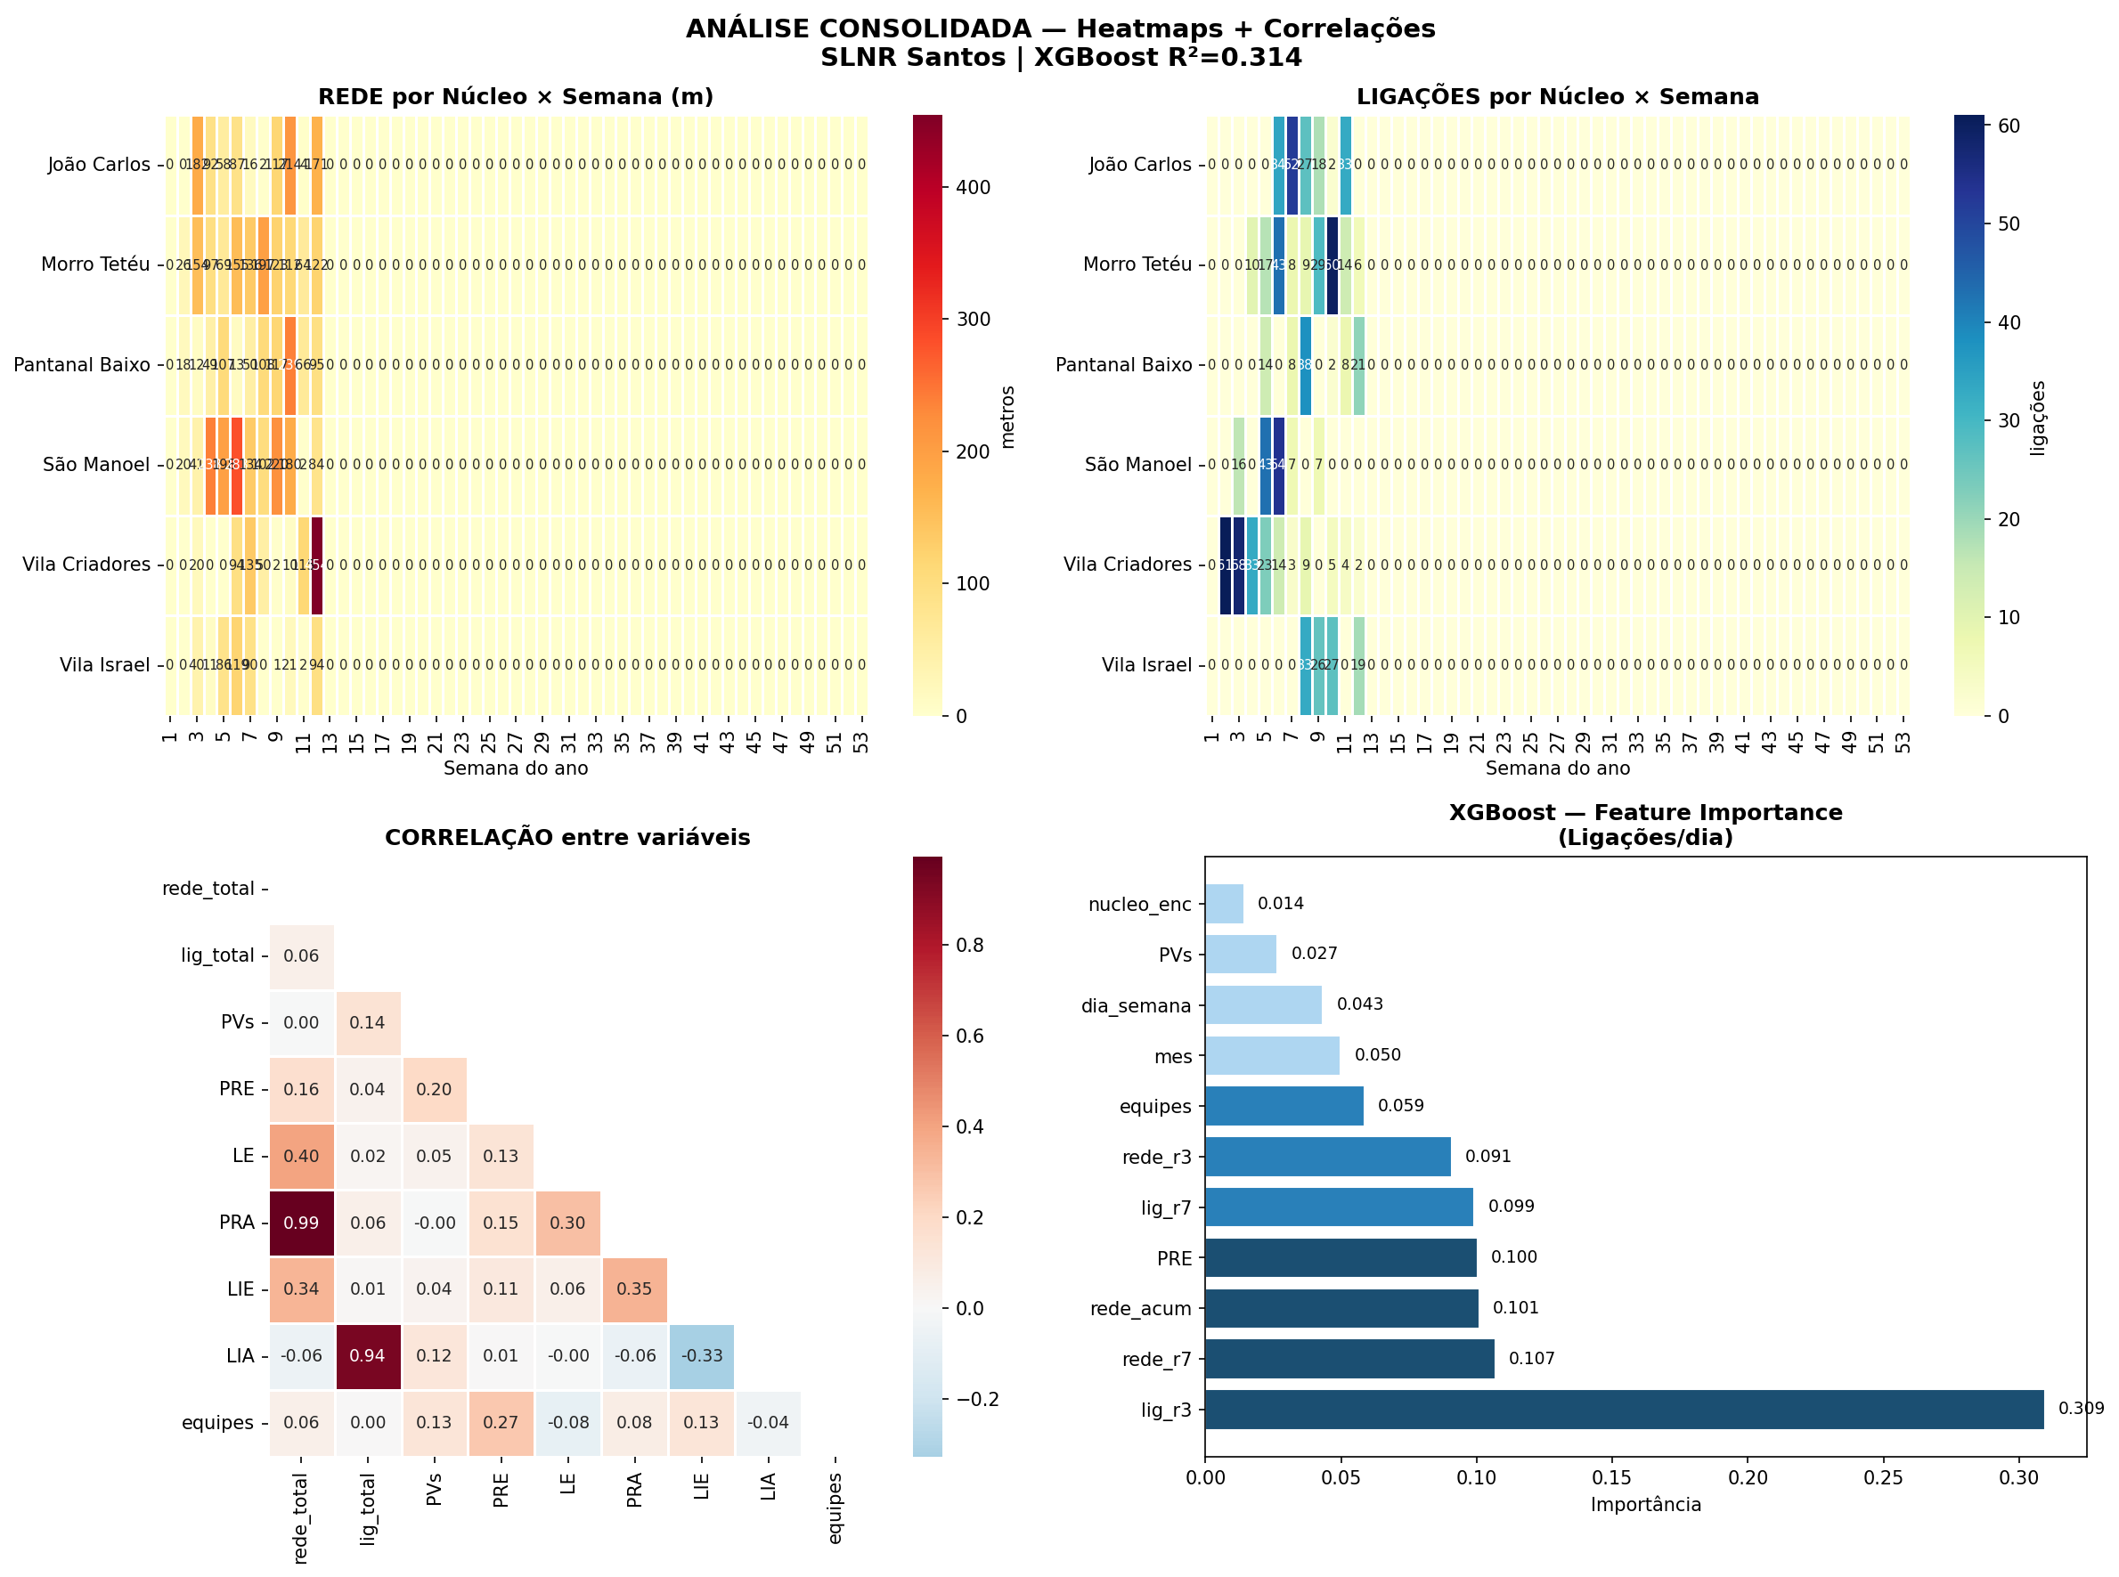
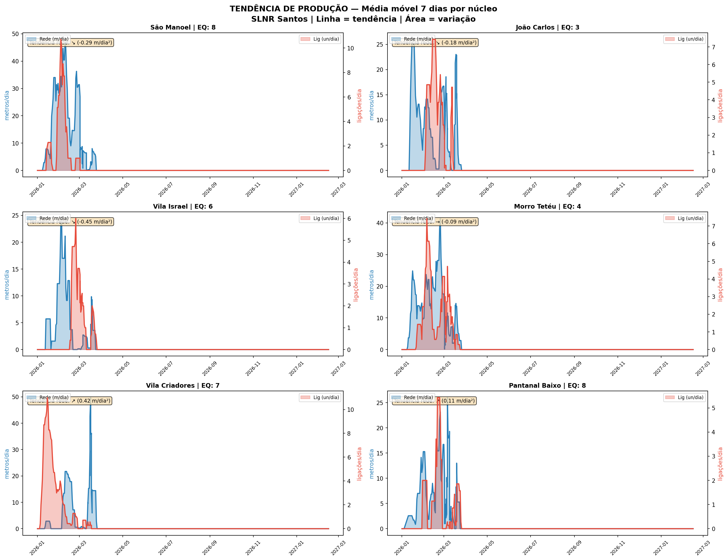
XGBOOST RESULTADOS — R²=0.228 | 142 amostras | GridSearchCV 324 modelos

FEATURE IMPORTANCE (o que mais importa pra gerar ligações)
FEATURE | IMPORTÂNCIA | % | BARRA | INTERPRETAÇÃO
lig_r3 | 0.2845 | 28.45 | ██████████████ | Momentum ligações 3d — FATOR #1. Manter ritmo > ter mais gente.
rede_r3 | 0.1020 | 10.20 | █████ | Ritmo de rede últimos 3 dias.
rede_acum | 0.1013 | 10.13 | █████ | Rede acumulada pronta. Mais rede → mais potencial de ligação.
PRE | 0.0871 | 8.71 | ████ | Pré-assentamento. Preparação do terreno.
lig_r7 | 0.0865 | 8.65 | ████ | Ritmo de ligações 7 dias. Estabilidade.
rede_r7 | 0.0730 | 7.30 | ███ | Ritmo de rede últimos 7 dias.
equipes | 0.0718 | 7.18 | ███ | Equipes em campo. APENAS 5% — NÃO é o fator principal!
dia_sem | 0.0709 | 7.09 | ███ | Dia da semana. Produção cai sexta/sábado.
PVs | 0.0460 | 4.60 | ██ | PVs executados. Indicador de rede pronta.
Real vs Predito — R²=0.228
nuc_enc | 0.0424 | 4.24 | ██ | Qual núcleo. Pouca diferença (bom!)
mes | 0.0344 | 3.44 | █ | Mês do ano. Janeiro fraco, fevereiro melhora.

REAL vs PREDITO (dados para gráfico)
Real | Predito | Núcleo | Erro
7.0 | 5.4 | João Carlos | 1.60
15.0 | 14.2 | João Carlos | 0.80
12.0 | 15.1 | João Carlos | 3.10
23.0 | 15.9 | João Carlos | 7.10
16.0 | 14.2 | João Carlos | 1.80
Feature Importance — XGBoost
13.0 | 13.2 | João Carlos | 0.20
14.0 | 8.1 | João Carlos | 5.90
4.0 | 5.8 | João Carlos | 1.80
9.0 | 8.9 | João Carlos | 0.10
4.0 | 6.4 | João Carlos | 2.40
7.0 | 7.9 | João Carlos | 0.90
6.0 | 6.8 | João Carlos | 0.80
1.0 | 5.4 | João Carlos | 4.40
2.0 | 2.3 | João Carlos | 0.30
7.0 | 4.7 | João Carlos | 2.30
7.0 | 5.8 | João Carlos | 1.20
7.0 | 6.3 | João Carlos | 0.70
5.0 | 5.6 | João Carlos | 0.60
3.0 | 4.2 | João Carlos | 1.20
4.0 | 4.1 | João Carlos | 0.10
1.0 | 2.7 | Morro Tetéu | 1.70
5.0 | 4.5 | Morro Tetéu | 0.50
4.0 | 5.6 | Morro Tetéu | 1.60
17.0 | 10.7 | Morro Tetéu | 6.30
6.0 | 12.6 | Morro Tetéu | 6.60
9.0 | 6.6 | Morro Tetéu | 2.40
1.0 | 5.1 | Morro Tetéu | 4.10
19.0 | 14.9 | Morro Tetéu | 4.10
8.0 | 11.4 | Morro Tetéu | 3.40
4.0 | 5.4 | Morro Tetéu | 1.40
4.0 | 3.9 | Morro Tetéu | 0.10
5.0 | 4.5 | Morro Tetéu | 0.50
4.0 | 5.3 | Morro Tetéu | 1.30
3.0 | 5.3 | Morro Tetéu | 2.30
8.0 | 5.7 | Morro Tetéu | 2.30
18.0 | 12.9 | Morro Tetéu | 5.10
3.0 | 4.3 | Morro Tetéu | 1.30
3.0 | 3.1 | Morro Tetéu | 0.10
3.0 | 4.2 | Morro Tetéu | 1.20
10.0 | 5.1 | Morro Tetéu | 4.90
2.0 | 5.1 | Morro Tetéu | 3.10
3.0 | 3.0 | Morro Tetéu | 0.00
2.0 | 3.0 | Morro Tetéu | 1.00
1.0 | 3.0 | Morro Tetéu | 2.00
12.0 | 6.1 | Morro Tetéu | 5.90
7.0 | 4.5 | Morro Tetéu | 2.50
7.0 | 5.7 | Morro Tetéu | 1.30
7.0 | 5.5 | Morro Tetéu | 1.50
1.0 | 3.9 | Morro Tetéu | 2.90
2.0 | 4.5 | Morro Tetéu | 2.50
1.0 | 2.5 | Morro Tetéu | 1.50
6.0 | 4.5 | Morro Tetéu | 1.50
1.0 | 3.4 | Morro Tetéu | 2.40
3.0 | 3.4 | Morro Tetéu | 0.40
4.0 | 3.3 | Morro Tetéu | 0.70
2.0 | 2.8 | Morro Tetéu | 0.80
14.0 | 8.4 | Pantanal Baixo | 5.60
8.0 | 5.9 | Pantanal Baixo | 2.10
5.0 | 6.5 | Pantanal Baixo | 1.50
13.0 | 11.2 | Pantanal Baixo | 1.80
20.0 | 16.3 | Pantanal Baixo | 3.70
1.0 | 2.5 | Pantanal Baixo | 1.50
1.0 | 3.0 | Pantanal Baixo | 2.00
2.0 | 3.1 | Pantanal Baixo | 1.10
6.0 | 3.8 | Pantanal Baixo | 2.20
4.0 | 4.4 | Pantanal Baixo | 0.40
1.0 | 3.9 | Pantanal Baixo | 2.90
1.0 | 2.9 | Pantanal Baixo | 1.90
1.0 | 2.3 | Pantanal Baixo | 1.30
1.0 | 2.3 | Pantanal Baixo | 1.30
2.0 | 2.4 | Pantanal Baixo | 0.40
9.0 | 6.0 | Pantanal Baixo | 3.00
2.0 | 5.4 | Pantanal Baixo | 3.40
12.0 | 7.3 | São Manoel | 4.70
2.0 | 6.5 | São Manoel | 4.50
2.0 | 5.7 | São Manoel | 3.70
8.0 | 6.8 | São Manoel | 1.20
28.0 | 19.4 | São Manoel | 8.60
7.0 | 11.2 | São Manoel | 4.20
19.0 | 14.1 | São Manoel | 4.90
13.0 | 11.4 | São Manoel | 1.60
4.0 | 7.7 | São Manoel | 3.70
6.0 | 8.0 | São Manoel | 2.00
12.0 | 11.4 | São Manoel | 0.60
7.0 | 6.5 | São Manoel | 0.50
7.0 | 6.3 | São Manoel | 0.70
3.0 | 3.8 | Vila Criadores | 0.80
11.0 | 7.8 | Vila Criadores | 3.20
7.0 | 7.8 | Vila Criadores | 0.80
8.0 | 9.7 | Vila Criadores | 1.70
Produtividade por Núcleo
15.0 | 11.6 | Vila Criadores | 3.40
17.0 | 11.9 | Vila Criadores | 5.10
7.0 | 8.6 | Vila Criadores | 1.60
12.0 | 11.4 | Vila Criadores | 0.60
10.0 | 10.5 | Vila Criadores | 0.50
16.0 | 13.3 | Vila Criadores | 2.70
10.0 | 9.3 | Vila Criadores | 0.70
3.0 | 7.1 | Vila Criadores | 4.10
5.0 | 5.8 | Vila Criadores | 0.80
9.0 | 6.5 | Vila Criadores | 2.50
9.0 | 8.7 | Vila Criadores | 0.30
7.0 | 8.4 | Vila Criadores | 1.40
3.0 | 5.7 | Vila Criadores | 2.70
7.0 | 5.9 | Vila Criadores | 1.10
4.0 | 4.2 | Vila Criadores | 0.20
9.0 | 7.0 | Vila Criadores | 2.00
2.0 | 3.7 | Vila Criadores | 1.70
1.0 | 3.6 | Vila Criadores | 2.60
5.0 | 3.7 | Vila Criadores | 1.30
5.0 | 3.9 | Vila Criadores | 1.10
4.0 | 5.5 | Vila Criadores | 1.50
3.0 | 4.0 | Vila Criadores | 1.00
2.0 | 2.9 | Vila Criadores | 0.90
1.0 | 2.9 | Vila Criadores | 1.90
6.0 | 5.4 | Vila Criadores | 0.60
5.0 | 3.5 | Vila Criadores | 1.50
2.0 | 2.4 | Vila Criadores | 0.40
2.0 | 2.9 | Vila Criadores | 0.90
2.0 | 2.9 | Vila Criadores | 0.90
3.0 | 3.2 | Vila Israel | 0.20
20.0 | 14.9 | Vila Israel | 5.10
10.0 | 9.1 | Vila Israel | 0.90
4.0 | 6.4 | Vila Israel | 2.40
8.0 | 8.0 | Vila Israel | 0.00
4.0 | 4.7 | Vila Israel | 0.70
10.0 | 9.2 | Vila Israel | 0.80
2.0 | 4.5 | Vila Israel | 2.50
3.0 | 3.7 | Vila Israel | 0.70
7.0 | 3.9 | Vila Israel | 3.10
1.0 | 4.3 | Vila Israel | 3.30
6.0 | 5.1 | Vila Israel | 0.90
1.0 | 3.9 | Vila Israel | 2.90
7.0 | 5.4 | Vila Israel | 1.60
3.0 | 2.4 | Vila Israel | 0.60
1.0 | 2.3 | Vila Israel | 1.30
1.0 | 2.8 | Vila Israel | 1.80
1.0 | 2.4 | Vila Israel | 1.40
1.0 | 2.4 | Vila Israel | 1.40
3.0 | 3.0 | Vila Israel | 0.00
4.0 | 3.4 | Vila Israel | 0.60
2.0 | 3.0 | Vila Israel | 1.00
3.0 | 2.9 | Vila Israel | 0.10

MAE | 1.98
RMSE | 2.57
R² | 0.7588 | REDE TOTAL | LIG TOTAL | REDE/DIA | LIG/DIA | EQUIPES | m/eq/dia
João Carlos | 67 | 943 | 166 | 14.1 | 2.5 | 3 | 4.7
Morro Tetéu | 72 | 1,255 | 196 | 17.4 | 2.7 | 4 | 4.4
Pantanal Baixo | 72 | 874 | 91 | 12.1 | 1.3 | 8 | 1.5
São Manoel | 62 | 1,502 | 127 | 24.2 | 2.0 | 8 | 3.0
Vila Criadores | 56 | 880 | 212 | 15.7 | 3.8 | 7 | 2.2
Vila Israel | 38 | 464 | 105 | 12.2 | 2.8 | 6 | 2.0

DASHBOARD
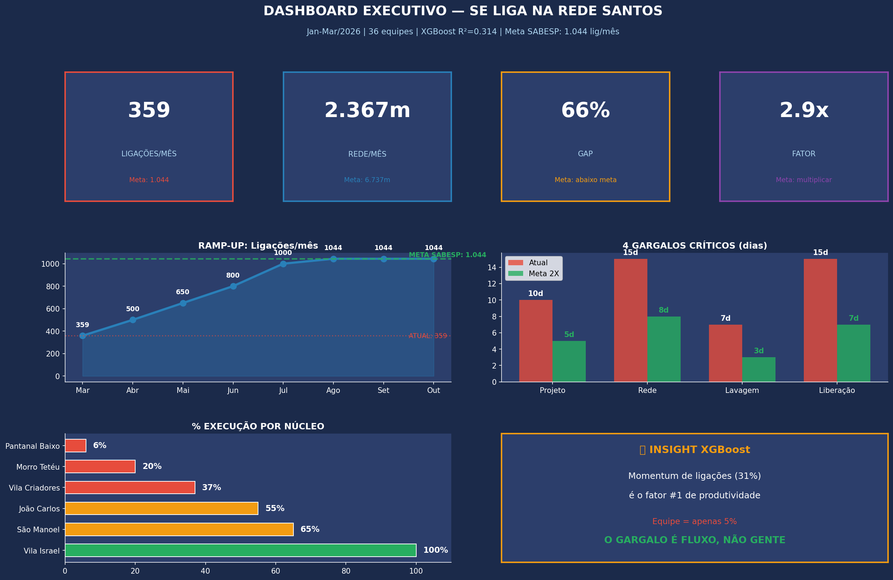
DASHBOARD — 100% FÓRMULAS | Muda DADOS → muda TUDO

15,120 |  |  | 14% |  |  | 37,882 |  |  | R$ 30,700,959
LIG/MÊS (meta: 1.044) |  |  | % EXECUÇÃO |  |  | SALDO (m) |  |  | COMPRAS MAT.

PROGRESSO (fórmulas de PROJETO → SALDO)
NÚCLEO | PROJ | EXEC | SALDO | % | STATUS AG | STATUS ESG | RITMO AG | RITMO ESG | EQ | CUSTO SALDO
SM+JC | 12,000 | 2,445 | 9,555 | 20% | EM EXECUÇÃO | EM EXECUÇÃO | 964 | 1,425 | 9 | R$ 8,694,904
ISRAEL | 3,800 | 464 | 3,336 | 12% | EM EXECUÇÃO | EM EXECUÇÃO | 0 | 0 | 4 | R$ 3,035,760
TETEU | 10,000 | 1,255 | 8,745 | 13% | EM EXECUÇÃO | EM EXECUÇÃO | 794 | 955 | 10 | R$ 7,957,859
CRIADORES | 10,000 | 880 | 9,120 | 9% | EM EXECUÇÃO | EM EXECUÇÃO | 836 | 988 | 8 | R$ 8,299,200
PANTANAL | 8,000 | 874 | 7,126 | 11% | EM EXECUÇÃO | EM EXECUÇÃO | 659 | 766 | 8 | R$ 6,484,660
TOTAL | 43,800 | 5,918 | 37,882 | 14% |  |  |  |  | 39 | R$ 34,472,383

Saldo: 37,882m | Faturamento: R$ 34,472,383 | Compras: R$ 30,700,959 | Urgente/mês: R$ 6,140,192

METODO_ML
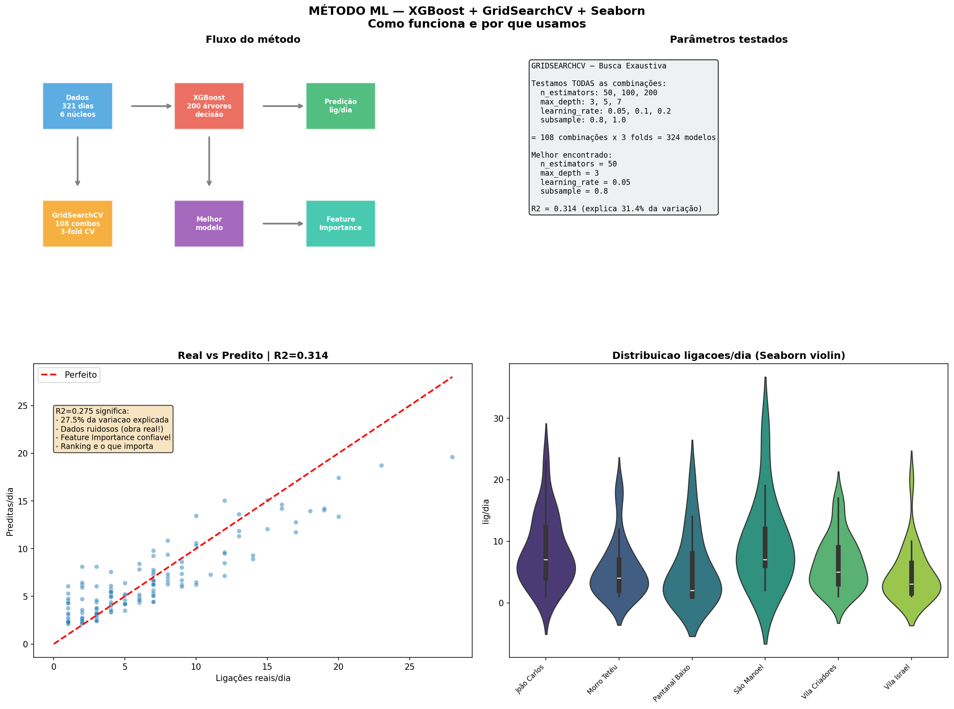
MÉTODO ML — XGBoost + GridSearchCV + Seaborn | Como funciona

1. VISÃO GERAL — O que fizemos e por quê
OBJETIVO: | Descobrir o que MAIS INFLUENCIA a quantidade de ligações/dia em cada núcleo.
POR QUÊ: | Para saber ONDE investir — se o gargalo é equipe, material, ritmo, dia da semana etc.
MÉTODO: | Pegamos 367 dias de produção real (aba DADOS), criamos features (variáveis), e treinamos um
 | modelo de Machine Learning (XGBoost) para prever ligações/dia a partir dessas variáveis.
RESULTADO: | O modelo nos mostra o RANKING de importância de cada variável (Feature Importance).
 | Esse ranking é o produto mais valioso — mais que a predição em si.

2. XGBOOST — eXtreme Gradient Boosting
O que é: | Algoritmo de ML que cria CENTENAS de árvores de decisão, cada uma corrigindo erros da anterior.
Analogia: | Imagine 50 engenheiros juniores. O 1o faz uma estimativa grosseira. O 2o olha onde o 1o errou
 | e corrige. O 3o corrige os erros do 2o. E assim por diante, até chegar numa predição muito boa.
Vantagem: | É o algoritmo mais vencedor em competições de dados (Kaggle). Funciona muito bem com dados
 | de planilha (tabulares), lida bem com dados ruidosos, e nos dá o Feature Importance de graça.
Na prática: | Alimentamos com: núcleo, dia da semana, mês, equipes, média móvel de rede (3d e 7d),
 | média móvel de ligações (3d e 7d), PVs, PRE, rede acumulada = 11 variáveis.
Saída: | Predição de ligações/dia + RANKING de importância de cada variável.

3. GRIDSEARCHCV — Busca Exaustiva de Parâmetros
O que é: | O XGBoost tem "botões" para ajustar (hiperparâmetros). O GridSearchCV testa TODAS as combinações.
Parâmetros: | n_estimators (qtas árvores): 50, 100, 200 = 3 opções
 | max_depth (profundidade): 3, 5, 7 = 3 opções
 | learning_rate (velocidade de aprendizado): 0.05, 0.1, 0.2 = 3 opções
 | subsample (% dos dados por árvore): 0.8, 1.0 = 2 opções
Total: | 3 × 3 × 3 × 2 = 108 combinações de parâmetros
Validação: | Para cada combinação, faz Cross-Validation 3-fold: divide os dados em 3 partes,
 | treina em 2, testa na 3a, repete 3 vezes. Isso evita overfitting (decorar os dados).
Modelos: | 108 combinações × 3 folds = 324 modelos treinados e avaliados automaticamente.
Melhor: | n_estimators=50, max_depth=3, learning_rate=0.05, subsample=0.8
Significa: | Modelo conservador (poucas árvores rasas) — adequado para dados ruidosos como obra.

4. O GRÁFICO "REAL vs PREDITO" E O R²
O gráfico: | Cada PONTO AZUL = 1 dia de produção. Eixo X = ligações reais. Eixo Y = o que o modelo previu.
Linha vermelha: | Se o modelo fosse perfeito, todos os pontos estariam EXATAMENTE na linha vermelha (y=x).
R²=0.23: | O modelo explica 23% da variação. Parece pouco, mas tem motivo:
 | • Obra é EXTREMAMENTE ruidosa (chuva, falta de material, equipe faltou, trecho difícil, SABESP atrasou)
 | • Apenas 142 dias com ligações registradas (amostra pequena)
 | • Muitos fatores externos que NÃO estão nos dados (clima, acesso ao morro, reunião atrasou)
MAS: | O FEATURE IMPORTANCE É CONFIÁVEL mesmo com R² baixo. O ranking nos diz COM CONFIANÇA que:
 | → Momentum (manter o ritmo) é 6x mais importante que número de equipes
 | → Rede acumulada pronta é 2x mais importante que equipes
 | → O gargalo está no FLUXO DO PIPELINE, não na capacidade de campo
Conclusão: | Em vez de contratar mais equipes (caro), destravar o pipeline pós-rede (barato) dá mais resultado.

5. SEABORN — Violin Plot (gráfico da direita)
O que mostra: | A DISTRIBUIÇÃO de ligações/dia em cada núcleo — não só a média, mas a forma toda.
Como ler: | Quanto mais GORDO o violino numa faixa, mais dias tiveram aquela quantidade de ligações.
Vila Criadores: | Cauda longa até 35 lig/dia — tem dias de pico muito alto (bom!), mas muitos dias de 0-5 (ruim).
João Carlos: | Concentrado em 5-10 lig/dia — mais estável, mas sem picos altos.
Vila Israel: | Compacto em 0-5 — poucas ligações, menor operação.
Linha branca: | É a MEDIANA. Caixinha preta = quartis (25%-75% dos dias ficaram nessa faixa).
Insight: | Criadores e Pantanal têm variação ENORME — o desafio é estabilizar o ritmo, não aumentar picos.

6. PLANO DE AÇÃO — O que fazer com esses dados
O Feature Importance nos disse: MOMENTUM (31%) >>> EQUIPES (5%). Então a estratégia é:
FASE 1 (Abr) | Destravar backlog: rede pronta que não virou ligação. Lab express + lote SABESP.
FASE 2 (Mai-Jun) | Pipeline contínuo: rede→lavagem→liberação→intra fluindo toda semana.
FASE 3 (Jul-Ago) | +equipes rede em Tetéu+Pantanal. Agora sim faz sentido escalar — pipeline já fluindo.
Meta Ago/26 | 1.044 lig/mês atingida. Investimento adicional: ~R$ 310k/mês. ROI: 45 dias.

